Hoja1
CASOS DE USO

INFORMACIÓN GENERAL
Proyecto | Event Plus
Icono | Plus E
Nombre Materia | Computación Móvil
Nombre Equipo | Los que sobran
Nombre Caso de Uso | Configuraciones
Descripción | Para realizar el cambio de la clave de la aplicación

EVENTOS
Actores | Usuario
 | Administrador

Precondiciones | El usuario puede administrar el nombre y clave del perfil creado en el aplicativo

Flujo Normal | Datos de Entrada
 | Nombre Campo | Tipo de Dato | Longitud / Formato | Obligatoriedad | Validaciones / Restricciones
 | Nombre de Usuario | Texto | 20 | SI | Texto
 | Clave actual | Alfanumérico | 8 | SI | Alfanumerico y Un Caracter Especial
 | Clave Nueva | Alfanumérico | 8 | SI | Alfanumerico y Un Caracter Especial
 | Confirmar Clave | Alfanumérico | 8 | SI | Alfanumerico y Un Caracter Especial

 | 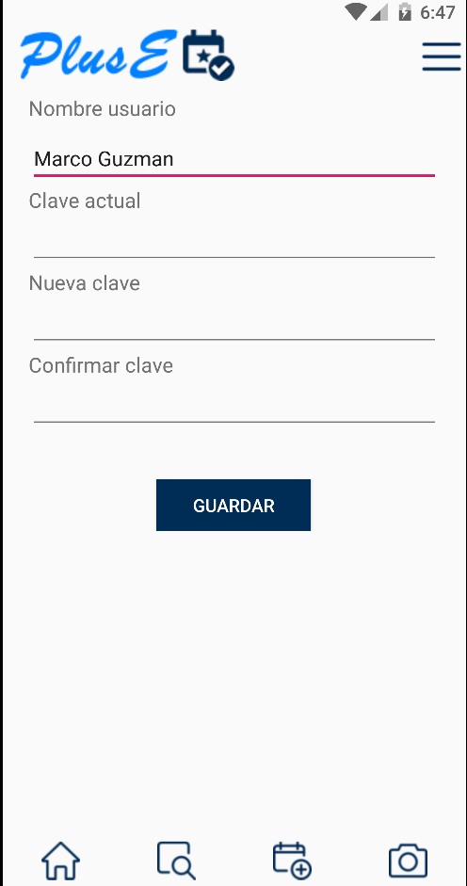 

 | Datos de Salida
 | Cambio exitoso de la clae y se sale de la aplicación

 | Detalle del Flujo Normal
 | # Paso | Actor | Acción
 | 1 | Administrador/Usuario | El Usuario ingresa los datos en los campos y selecciona la opción Confirmar
 | 2 | Sistema | El sistema valida el clave actual
 | 3 | Sistema | La contraseña nueva con la validacion de la nueva deben ser iguales
 | 4 | Sistema | El sistema valida los datos ingresados en los campos e ingresa al aplicativo

Excepciones | # Paso | Actor | Acción
 | 1 | Administrador/Usuario | Si la información ingresada en los campos no es válida, se resaltan y el usuario debe ingresar nuevamente la información

Criterios de Aceptación

CONTROL DE CAMBIOS
Control de Aceptación | Aprobado Por | Cargo | Entidad | Fecha | Firmas
 | Carlos Parra | Docente | Universidad Javieriana | Marzo de 2020

Control de Cambios: Registro de Control (acumulativo) | Fecha | Quien solicita el cambio | Versión Actualizada Caso de Uso | Referencia de Cambio

